見積もり書
 |  |  |  |  |  |  |  |  |  |  |  |  | 2021-05-10
御 見 積 書
お取引様各位 |  |  | 御中
ご担当者 |  |  | 様 |  |  |  |  |  |  |  | 菓子卸センター坂下商店
 |  |  |  | 北海道～九州 混載5ｃ/ｓ～
下記の通りお見積り申し上げます。

 |  |  |  | 関東～九州はチョコレートはクール配送
 | 件 名 数量限定品
 |  |  |  |  |  |  |  |  |  |  | 納品価格に別途、消費税がかかります。
 | メーカー名 | 規 格 | 商 品 名 | ケース入り数 | 入 数 | 参考上代 | 納 価（税別） | （8％税込） | 掛け率 | ＪＡＮコード | 賞味期間 | 在庫数 | ご注文数
1 | 道南食品 | １０２ｇ （標準2粒×9箱） | 102G北海道メロンサイコロキャラメル袋 | １５ | 15 | ３８０ | 198 | 213.84 | 52% | 4974888202329 | 2021年10月 | 45
2 | 道南食品 | 2粒 | ２粒北海道メロンサイコロキャラメル | ２５×１２ | 300 | ４４ | 24 | 25.92 | 55% | 4974888202428 | 2021年8月 | 37
3 | 道南食品 | 10粒（2粒×5箱） ×5本 | 富良野メロンサイコロキャラメル5本入り | ５×３ | 15 | ８００ | 400 | 432 | 50% | 4974888202138 | 2021年10月 | 5
4 | 道南食品 | １２６ｇ | 北海道限定ヨーグルトキャラメル | １０×４ | 40 | ３００ | 155 | 167.4 | 52% | 4974888202152 | 2021年10月 | 49
5 | 道南食品 | １８粒入 | 北海道バターキャラメル | １０×１２ | 120 | １５０ | 79 | 85.32 | 53% | 4974888201810 | 2021年10月 | 29
6 | 道南食品 | ３９ｇ | 39Gまるっと北海道いちご ホワイトチョコレート | ４×１２ | 48 | ３５０ | 182 | 196.56 | 52% | 4974888202220 | 2021-08-28 | 48
7 | 道南食品 | ３２ｇ | 32Gまるっと北海道いちご ミルクチョコレート | ４×１２ | 48 | ３５０ | 182 | 196.56 | 52% | 4974888202237 | 2021年9月21日 | 1
8 | 道南食品 | １１６ｇ | 116G北海道苺トリュフブラン | １０×２ | 20 | ８６４ | 454 | 490.32 | 53% | 4974888202381 | 2021-09-05 | 52
9 | 道南食品 | ５８ｇ | 58G北海道苺トリュフブラン | ６×８ | 48 | ４３２ | 228 | 246.24 | 53% | 4974888202398 | 2021年9月15日 | 17
10 | 道南食品 | ５３ｇ | 53G北海道苺トリュフノワール | ６×８ | 48 | ４３２ | 228 | 246.24 | 53% | 4974888202404 | 2021年9月15日 | 12
11 | 道南食品 | ６０ｇ | 60G北海道濃～い牛乳チョコレート | １５×２ | 30 | ４４０ | 230 | 248.4 | 52% | 4974888202442 | 2021年11月 | 53
12 | 道南食品 | ３０ｇ | 30G黄金のとうもろこしチョコレート | 8×１２ | 96 | １９０ | 100 | 108 | 53% | 4974888202497 | 2021年7月30日 | 8
 | 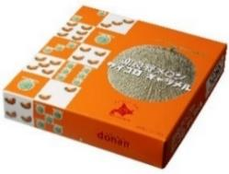 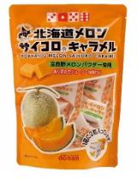 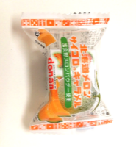  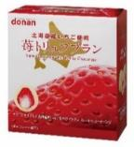 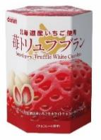 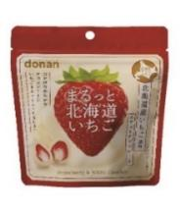 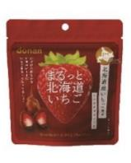 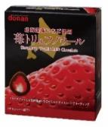 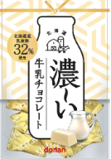 

画像はイメージです 現物を優先いたします

